1.1+GRAF1
- 4 -

1. Straßenverkehrsunfälle und Unfallfolgen

1.1 Straßenverkehrsunfälle mit Personenschaden, schwerwiegende Unfälle
mit Sachschaden und Verunglückte nach Jahren

Jahr | Straßenverkehrsunfälle mit Personenschaden |  |  | Schwerwiegende Unfälle mit Sachschaden | Verunglückte

 | insgesamt | davon mit |  |  | insgesamt | davon
 |  | Getöteten | Verletzten |  |  | Getötete | Verletzte

2006 | 8539 | 200 | 8339 | 3727 | 11326 | 217 | 11109
2007 | 8588 | 177 | 8411 | 3857 | 11427 | 187 | 11240
2008 | 7893 | 174 | 7719 | 3326 | 10423 | 185 | 10238
2009 | 7456 | 144 | 7312 | 3614 | 9805 | 148 | 9657
2010 | 6769 | 114 | 6655 | 3580 | 8903 | 120 | 8783
2011 | 7114 | 138 | 6976 | 2977 | 9336 | 150 | 9186
2012 | 6674 | 118 | 6556 | 3026 | 8680 | 126 | 8554
2013 | 6296 | 112 | 6184 | 2786 | 8118 | 122 | 7996
2014 | 6591 | 115 | 6476 | 2033 | 8513 | 121 | 8392
2015 | 6870 | 111 | 6759 | 2029 | 9092 | 115 | 8977
2016 | 6700 | 97 | 6603 | 1956 | 8731 | 104 | 8627
2017 | 6587 | 95 | 6492 | 2084 | 8743 | 109 | 8634
2018 | 6757 | 94 | 6663 | 1803 | 8761 | 100 | 8661
2019 | 5831 | 85 | 5746 | 2214 | 7617 | 92 | 7525
2020 | 5161 | 80 | 5081 | 1878 | 6582 | 83 | 6499
2021 | 5004 | 86 | 4918 | 2040 | 6384 | 87 | 6297

Straßenverkehrsunfälle mit Personenschaden und Unfallopfer 2006 bis 2021

Thüringer Landesamt für Statistik

GRAF2+3
- 6 -

Straßenverkehrsunfälle mit Personenschaden und schwerwiegende Unfälle mit Sachschaden (i.e.S.) 2021 nach Unfalltypen und Ortslagen
 | innerhalb und außerhalb von Ortschaften | innerhalb von Ortschaften
 | 2085 | 672
 | 645 | 489
 | 1517 | 1251
 | 218 | 212
 | 150 | 148
 | 1488 | 773
 | 941 | 717

Thüringer Landesamt für Statistik

Straßenverkehrsunfälle mit Personenschaden und schwerwiegende Unfälle mit Sachschaden (i.e.S.) 2021 nach Uhrzeit
 | Unfälle mit Personenschaden | schwerwiegende Unfälle mit Sachschaden (i.e.S.)
0 - 1:59 | 79 | 44
2 - 3:59 | 51 | 55
4 - 5:59 | 164 | 116
6 - 7:59 | 451 | 203
8 - 9:59 | 420 | 206
10 - 11:59 | 589 | 253
12 - 13:59 | 637 | 222
14 - 15:59 | 920 | 297
16 - 17:59 | 849 | 246
18 - 19:59 | 468 | 211
20 - 21:59 | 246 | 114
22 - 23:59 | 130 | 73

Thüringer Landesamt für Statistik

GRAF4 2021
- 15 -

Beteiligte an Straßenverkehrsunfällen mit Personenschaden 2021 nach Altersgruppen

 | Alter von ... bis unter ... Jahren
 | Hauptverursacher | Beteiligte insgesamt
unter 15 | 131 | 294
15-18 | 229 | 375
18-21 | 387 | 548
21-25 | 326 | 515
25-30 | 320 | 567
30-35 | 441 | 819
35-40 | 402 | 756
40-45 | 343 | 688
45-50 | 319 | 658
50-55 | 392 | 789
55-60 | 458 | 886
60-65 | 339 | 641
65 und mehr
 | Hauptverursacher | Beteiligte insgesamt
unter 15 | 131 | 287
15-18 | 218 | 387
18-21 | 356 | 535
21-25 | 390 | 607
25-30 | 309 | 529
30-35 | 413 | 784
35-40 | 402 | 769
40-45 | 334 | 662
45-50 | 283 | 604
50-55 | 355 | 730
55-60 | 430 | 881
60-65 | 344 | 622
65 und mehr
 | Hauptverursacher | Beteiligte insgesamt
unter 15 | 131 | 287
15-18 | 218 | 387
18-21 | 356 | 535
21-25 | 390 | 607
25-30 | 309 | 529
30-35 | 413 | 784
35-40 | 402 | 769
40-45 | 334 | 662
45-50 | 283 | 604
50-55 | 355 | 730
55-60 | 430 | 881
60-65 | 344 | 622
65 und mehr

Thüringer Landesamt für Statistik

Grafik Lebensbaum
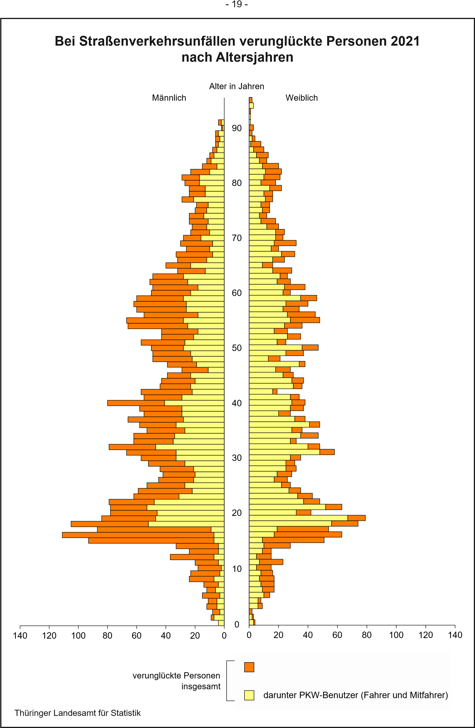

GRAF6 2021
- 26 -

Straßenverkehrsunfälle mit Personenschaden 2021
Fehlverhalten der Fahrzeugführer nach Altersgruppen und Ursachen
 | 15 bis unter 18 Jahre | 18 bis unter 25 Jahre | 25 bis unter 35 Jahre | 35 bis unter 55 Jahre | 55 Jahre und älter
Alkohol | 11 | 35 | 66 | 107 | 60
Geschwin- digkeit | 81 | 256 | 208 | 295 | 246
Abstand | 42 | 91 | 113 | 180 | 172
Überholen | 7 | 39 | 56 | 106 | 95
Vorfahrt/Vorrang | 21 | 89 | 97 | 263 | 344
Abbiegen, Wenden, Rückwärtsfahren, Ein-u. Anfahren | 14 | 90 | 113 | 203 | 253
 | 15 bis unter 18 Jahre | 18 bis unter 25 Jahre | 25 bis unter 35 Jahre | 35 bis unter 55 Jahre | 55 Jahre und älter
Geschwindigkeit | 72 | 310 | 243 | 349 | 270
Abstand | 50 | 118 | 127 | 179 | 208
Überholen | 11 | 36 | 44 | 68 | 88
Vorfahrt, Vorrang | 20 | 89 | 93 | 227 | 331
Abbiegen, Wenden, Rückwärtsfahren, | 10 | 76 | 83 | 183 | 251
Ein- und Anfahren

Thüringer Landesamt für Statistik

GRAF7
- 33 -

 | Straßenverkehrsunfälle 2021 nach Kreisen
 | Unfälle mit Personenschaden | schwerwiegende Unfälle mit Sachschaden
Stadt Erfurt | 559 | 181
Stadt Gera | 205 | 93
Stadt Jena | 230 | 58
Stadt Suhl | 64 | 47
Stadt Weimar | 151 | 42
Eichsfeld | 265 | 119
Nordhausen | 209 | 115
Wartburgkreis | 366 | 171
Unstrut-Hainich-Kreis | 252 | 92
Kyffhäuserkreis | 175 | 66
Schmalkalden-Meiningen | 296 | 110
Gotha | 311 | 222
Sömmerda | 147 | 78
Hildburghausen | 156 | 81
Ilm-Kreis | 223 | 137
Weimarer Land | 192 | 118
Sonneberg | 132 | 62
Saalfeld-Rudolstadt | 232 | 73
Saale-Holzland-Kreis | 203 | 154
Saale-Orla-Kreis | 265 | 170
Greiz | 203 | 102
Altenburger Land | 168 | 78

 | Thüringer Landesamt für Statistik

